상품제안서
접이식 미니 더블백 보스턴백 | 상품코드: S38284

 |  |  |  |  |  |  | 02-713-8555 | www.synergygift.co.kr
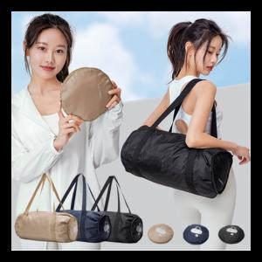

【상세/제작정보】

【인쇄/포장옵션】 | 실크 / OPP(비닐)

【공급단가】 | 수량 | 30~ | 100~ | 500~ | 1,000~ | 3,000~
*VAT별도 | 브라운 | 10,390원 | 10,010원 | 9,620원 | 9,240원 | 9,000원
 | 네이비 | 10,390원 | 10,010원 | 9,620원 | 9,240원 | 9,000원
 | 블랙 | 10,390원 | 10,010원 | 9,620원 | 9,240원 | 9,000원

【상품 URL】 | https://www.synergygift.co.kr:443/src/goods_detail.php?gdno=38284

